GAME画面
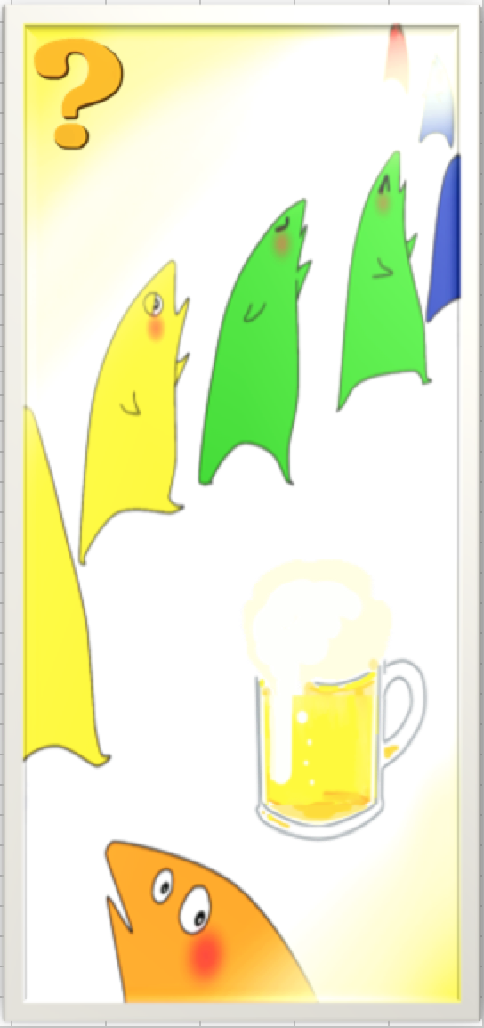

プロジェクト名 |  | きみのみ ～キミ、飲みたりてなくない？～ |  | 作成日 |  | 2016-05-13 |  | 作成者 |  | 森（叡）
画面名 |  | GAME画面 |  | 更新日 |  | 2016-08-29 |  | 更新者 |  | 小林
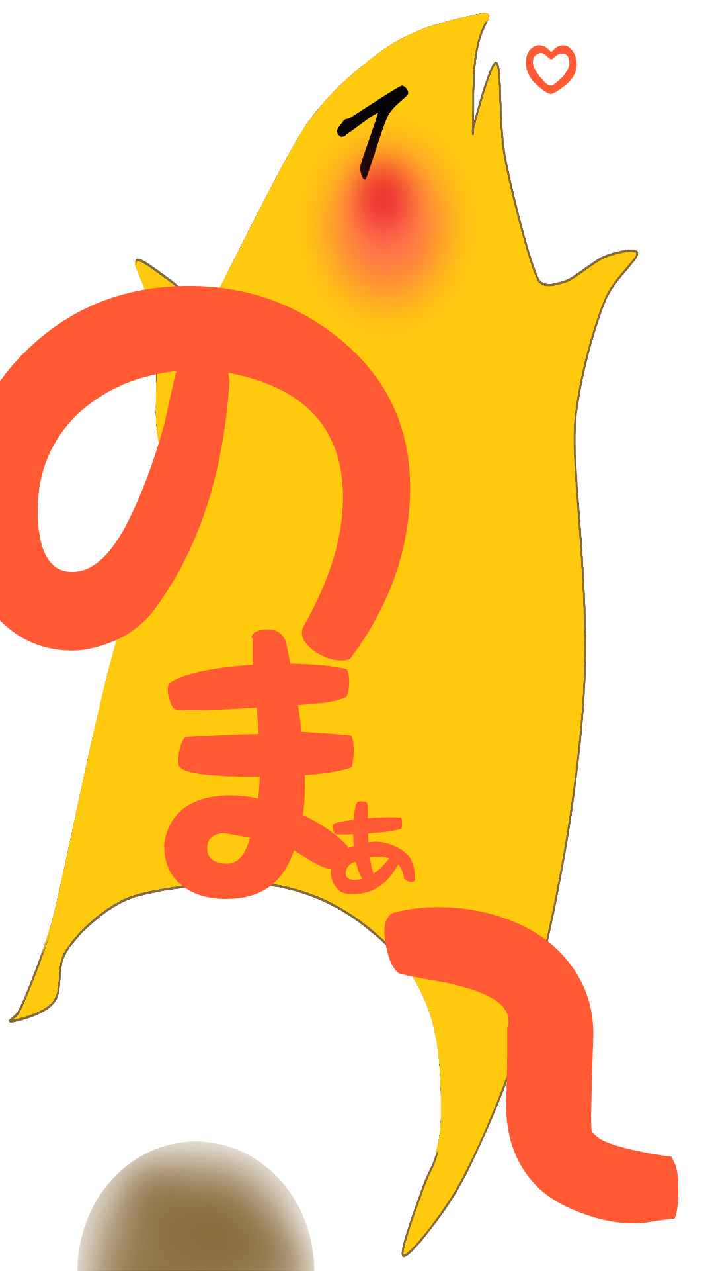
14
12
20
画面レイアウト
項目ID | 項目名 | 種類 | 活性/非活性 | 表示/非表示 | 初期値 | 出力仕様 | 入力制約 | 関連項目 | イベント有無
例 | ○○ラベル | TextField | 非活性 | 表示 | 「○○」 | 画像１表示 | - | - | -
11 | シェイクボタン | Button | 活性 | 表示 | 「ビールアイコン」 | 画像１表示
12 | ルールボタン | Button | 活性 | 表示 | 「？」
13 | 隠カメラ | ImagePicker | 非活性 | 表示 | ‐
14 | ぱに動画１ | ImageView | 非活性 | 表示 | ‐ | 画像2表示
18
15 | ぱに動画２ | ImageView | 非活性 | 表示 | ‐ | 画像3表示
16 | ぱに動画３ | ImageView | 非活性 | 表示 | ‐ | 画像4表示
17 | ぱに動画４ | ImageView | 非活性 | 表示 | ‐ | 画像5表示
18 | インフォメーションバナー(ルール) | TextField | 非活性 | ルールボタンタップ時：表示 それ以外：非表示 | 「」
19 | ルールバツボタン | Button | 活性 | ルールボタンタップ時：表示 それ以外：非表示 | ‐
20 | Hit-Get画像 | ImageView | 非活性 | ヒット時：表示 それ以外：非表示 | ‐ | 画像6表示
21 | 次へボタン | Button | 活性 | ヒット時：表示 それ以外：非表示 | 「次へ」

11

画面項目詳細
No. | 項目ID | 項目名 | イベント
1 | 例 | ○○ラベル | 1．タップ時処理
 |  |  | ○○をする
11番の非活性画像
1 | 11 | シェイクボタン | 1．タップ時処理 1づつカウントアップする。 規定回数到達時に「Hit-Get画像」を表示する。
2 | 12 | ルールボタン | 1．タップ時処理 「インフォメーションバナー（ルール）」を表示する。 |  |  |  |  |  |  |  | 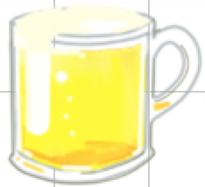
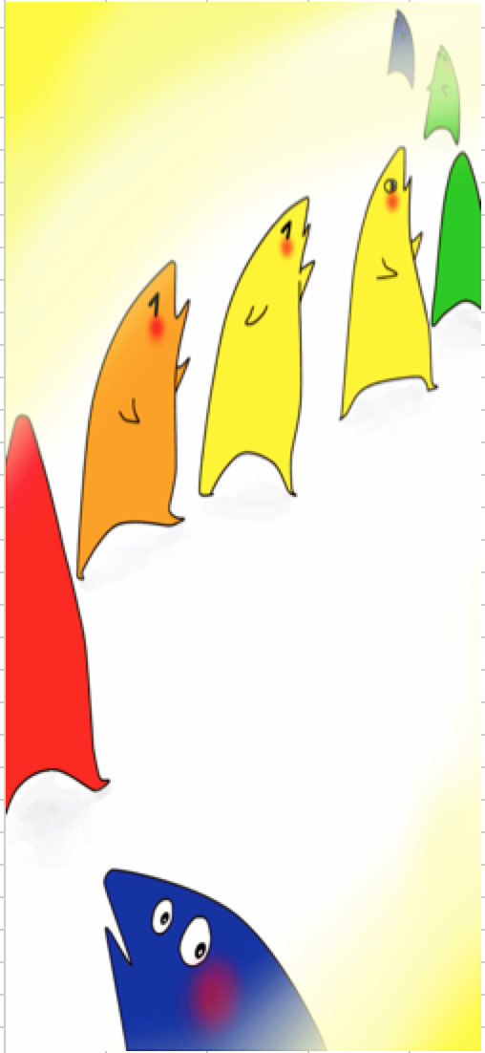
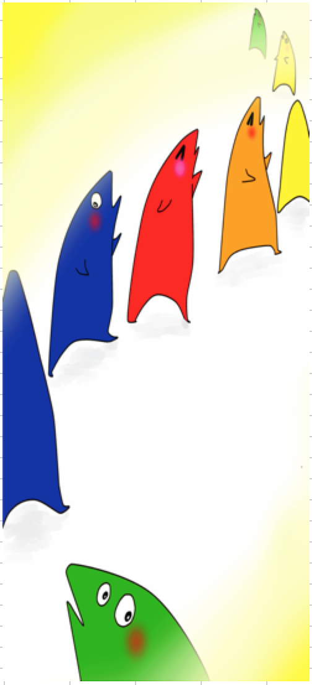
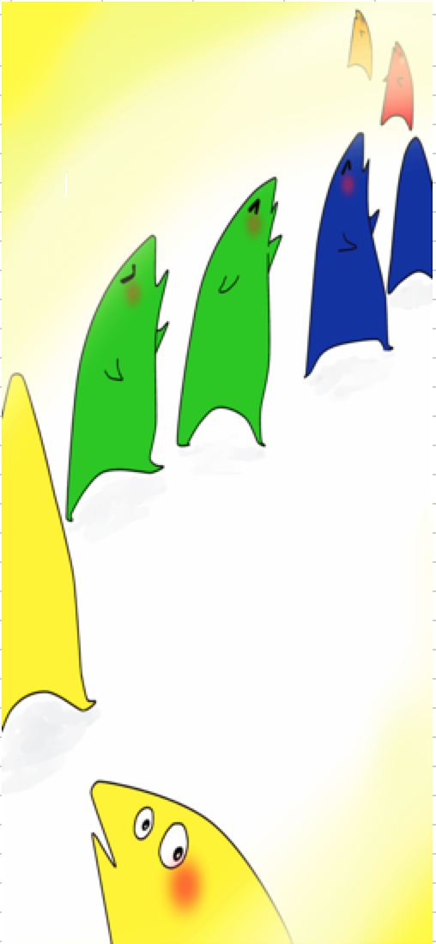
3 | 19 | インフォメーションバナー(ルール) | 1．タップ時処理 「インフォメーションバナー（ルール）」を非表示する。
15
16
17
4 | 20 | Hit-Get画像 | １．自動遷移 2秒後に「写真確認画面」に遷移する。

メッセージ定義

共通イベント

